Butte
pm25 | pm_predicted | station | date
8.91 | 7.894134417 | Butte | 2017-04-04 | RMSE | 6.0373026113
8.91 | 7.894134417 | Butte | 2017-04-04 | R^2 | 0.85071389514
8.459 | 7.66103125 | Butte | 2017-05-09
8.459 | 7.66103125 | Butte | 2017-05-09
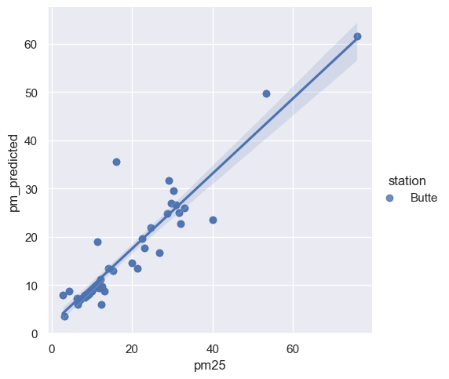
7.046 | 6.853055917 | Butte | 2017-05-10
7.046 | 6.853055917 | Butte | 2017-05-10
11.3855 | 10.08788183 | Butte | 2017-05-11
11.3855 | 10.08788183 | Butte | 2017-05-11
11.6665 | 9.409806 | Butte | 2017-05-23
11.6665 | 9.409806 | Butte | 2017-05-23
2.6975 | 7.866679083 | Butte | 2017-05-24
2.6975 | 7.866679083 | Butte | 2017-05-24
3.132 | 3.493972583 | Butte | 2017-06-11
3.132 | 3.493972583 | Butte | 2017-06-11
8.1785 | 7.871282917 | Butte | 2017-07-13
8.1785 | 7.871282917 | Butte | 2017-07-13
13.15 | 8.694280417 | Butte | 2017-07-18
13.15 | 8.694280417 | Butte | 2017-07-18
4.2885 | 8.6490485 | Butte | 2017-07-20
4.2885 | 8.6490485 | Butte | 2017-07-20
15.131 | 12.92547583 | Butte | 2017-07-22
15.131 | 12.92547583 | Butte | 2017-07-22
19.952 | 14.52152017 | Butte | 2017-07-23
19.952 | 14.52152017 | Butte | 2017-07-23
40.062 | 23.58732942 | Butte | 2017-08-01
40.062 | 23.58732942 | Butte | 2017-08-01
24.5415 | 21.91038075 | Butte | 2017-08-02
24.5415 | 21.91038075 | Butte | 2017-08-02
30.8485 | 26.59389783 | Butte | 2017-08-03
30.8485 | 26.59389783 | Butte | 2017-08-03
30.196 | 29.48135183 | Butte | 2017-08-04
30.196 | 29.48135183 | Butte | 2017-08-04
16.0045 | 35.65579683 | Butte | 2017-08-08
16.0045 | 35.65579683 | Butte | 2017-08-08
22.3805 | 19.64583633 | Butte | 2017-08-10
22.3805 | 19.64583633 | Butte | 2017-08-10
21.2 | 13.37007058 | Butte | 2017-08-15
21.2 | 13.37007058 | Butte | 2017-08-15
22.949 | 17.72862775 | Butte | 2017-08-18
22.949 | 17.72862775 | Butte | 2017-08-18
11.4 | 19.00232625 | Butte | 2017-08-19
11.4 | 19.00232625 | Butte | 2017-08-19
31.9495 | 22.72015517 | Butte | 2017-08-23
31.9495 | 22.72015517 | Butte | 2017-08-23
28.75 | 24.8694245 | Butte | 2017-08-26
28.75 | 24.8694245 | Butte | 2017-08-26
26.8 | 16.65116867 | Butte | 2017-08-27
26.8 | 16.65116867 | Butte | 2017-08-27
31.5495 | 25.07363083 | Butte | 2017-08-28
31.5495 | 25.07363083 | Butte | 2017-08-28
29.6525 | 26.90190442 | Butte | 2017-08-30
29.6525 | 26.90190442 | Butte | 2017-08-30
33.0875 | 26.0087135 | Butte | 2017-09-02
33.0875 | 26.0087135 | Butte | 2017-09-02
75.9325 | 61.65104308 | Butte | 2017-09-03
75.9325 | 61.65104308 | Butte | 2017-09-03
29.072 | 31.72369633 | Butte | 2017-09-05
29.072 | 31.72369633 | Butte | 2017-09-05
14.1065 | 13.36102817 | Butte | 2017-09-11
14.1065 | 13.36102817 | Butte | 2017-09-11
53.2305 | 49.72349358 | Butte | 2017-09-12
53.2305 | 49.72349358 | Butte | 2017-09-12
10.963 | 9.579345 | Butte | 2017-09-27
10.963 | 9.579345 | Butte | 2017-09-27
12.1845 | 11.22666083 | Butte | 2017-09-28
12.1845 | 11.22666083 | Butte | 2017-09-28
9.982 | 8.73260225 | Butte | 2017-09-29
9.982 | 8.73260225 | Butte | 2017-09-29
12.32 | 5.871711917 | Butte | 2017-10-06
12.32 | 5.871711917 | Butte | 2017-10-06
10.0185 | 8.81617925 | Butte | 2017-10-09
10.0185 | 8.81617925 | Butte | 2017-10-09
8.2265 | 7.456187917 | Butte | 2017-10-15
8.2265 | 7.456187917 | Butte | 2017-10-15
12.4255 | 9.68418475 | Butte | 2017-10-16
6.405 | 5.942573167 | Butte | 2017-10-17
6.405 | 5.942573167 | Butte | 2017-10-17
6.156 | 7.184278583 | Butte | 2017-10-25
6.156 | 7.184278583 | Butte | 2017-10-25
9.4045 | 8.224169417 | Butte | 2017-10-27
9.4045 | 8.224169417 | Butte | 2017-10-27
8.2235 | 7.620969917 | Butte | 2017-10-30
8.2235 | 7.620969917 | Butte | 2017-10-30
12.4255 | 9.68418475 | Butte | 2017-10-16

